Sayfa1
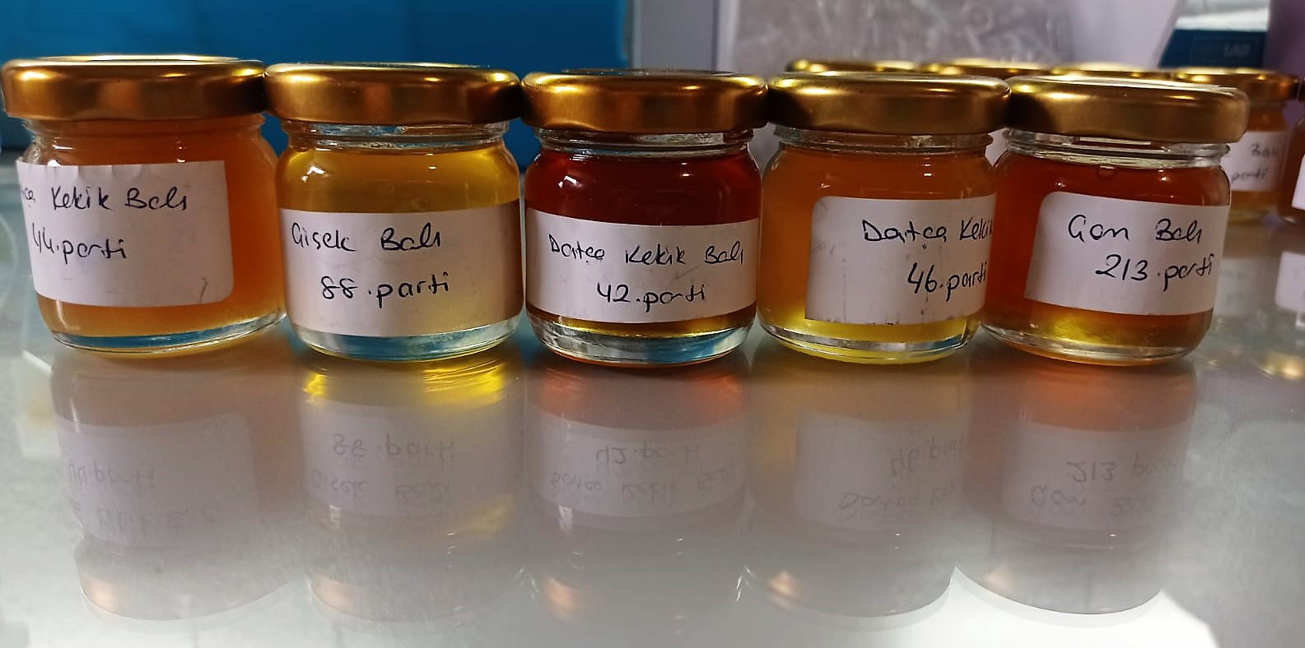
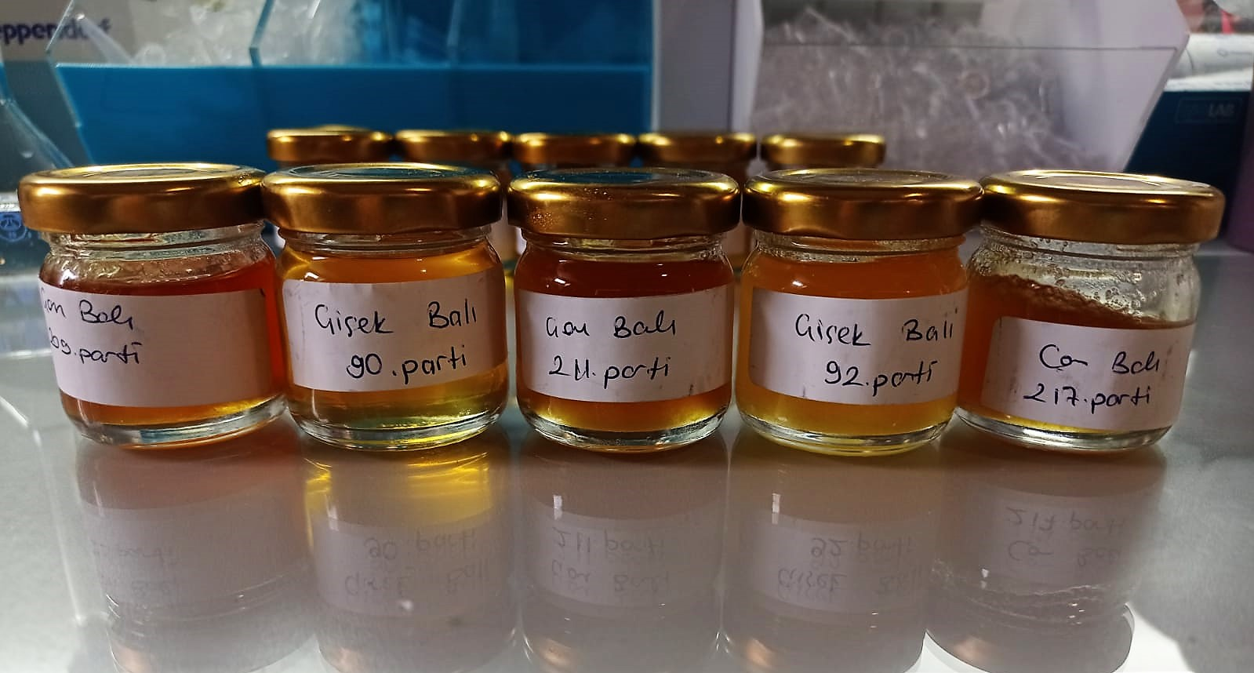
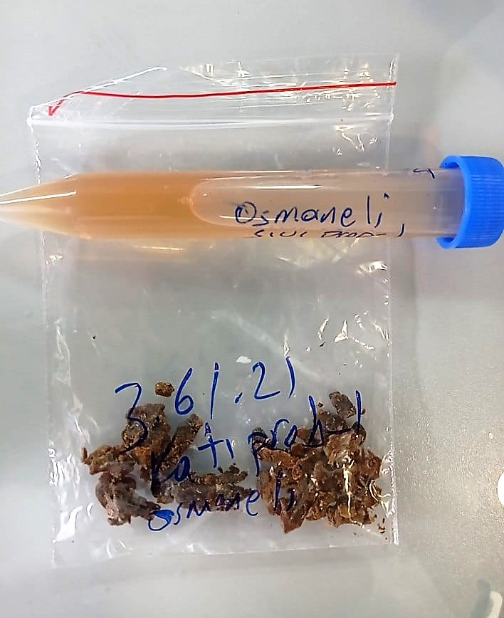
Numune Adı | TAS(mmol/L) | TOS (µmol/L) | OSI
Datça Kekik Balı-44.parti | 1.39 | 70.94 | 5.104 | Kullanılan cihaz: Mindray marka BS300 model tam otomatik biyokimya cihazı
Çiçek Balı-88. parti | 0.94 | 10.67 | 1.135
Datça Kekik Balı-42.parti | 2.56 | 19.64 | 0.767 | TAS: Total Antıoxidant Status
Datça Kekik Balı-46.parti | 1.2 | 126.4 | 10.533 | TOS: Total Oxıdant Status
Çam Balı-213.parti | 1.76 | 35.55 | 2.020 | OSI: Oxidatıve Stress Index
Çam Balı-209.parti | 2.09 | 34.16 | 1.634
Çiçek Balı-90. parti | 0.93 | 14.33 | 1.541
Çam Balı-211.parti | 2.29 | 70.4 | 3.074
Çiçek Balı-92. parti | 1.29 | 13.9 | 1.078
Çam Balı-217.parti | 2.06 | 65.79 | 3.194
Sıvı Propolis | 3.27 | 10.7 | 0.327
Katı Formda Propolis | 4.97 | 170.8 | 3.437

Katı Propolis' in Hemojenizasyon için hazırlanışı:
2.5 ml metanol( Merc cat. No: 1.06009.2511) ile 2.5 ml distile su karışımı hazırlandı. 0.5 gr toz maddeden eklendi. 1.dk 1 dk boyunca vortex yapıldı.
30. dk 1 dk boyunca vortex yapıldı. 60. dk 1 dk boyunca vortex yapıldı, daha sonra 70 C derecede 30 dk inkübe edildi. ve 5000 rpm +4' de 5 dk santrifüj edildikten sonra supernatan kısmı tam otomatik cihazda çalışıldı.

*Bal örnekleri 1:3 oranında fosfat tamponu ile seyreltilerek çalışıldı.
*Sıvı propolis 1:1 oranında distile su ile seyreltildi.

